Sheet1
 |  | ĐỀ KIỂM TRA MÔN LẬP TRÌNH JAVA

 |  | Thời gian làm bài: 90 phút
 |  | (Không được phép sử dụng mạng LAN và internet, không được trao đổi bài)

Câu 1 (3 điểm): Thiết kế chương trình tính diện tích và chu vi của tam giác với giao diện như sau:

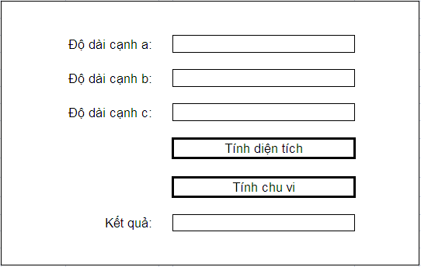

Câu 2 (7 điểm): Cho một bảng HOCVIEN trong cơ sở dữ liệu có cấu trúc như sau:

 | Tên cột | Ý nghĩa | Kiểu dữ liệu | Chiều dài tối đa
 | MaHocVien | Mã học viên | Chuỗi | 10 ký tự
 | TenHocVien | Tên học viên | Chuỗi | 50 ký tự
 | NgaySinh | Ngày tháng năm sinh | Ngày giờ
 | GioiTinh | Giới tính | Chuỗi | 3 ký tự
 | DiemThi | Điểm thi | Số thực

Cho một file dữ liệu có tên input.txt, chứa dữ liệu đầu vào cho chương trình,
mỗi dòng trong file này tương ứng với dữ liệu của một học viên và có cấu trúc như sau:

 | Vị trí bắt đầu | Vị trí kết thúc | Dữ liệu tương ứng | Ví dụ
 | 1 | 10 | Mã học viên | HV12345678
 | 11 | 60 | Tên học viên | Nguyen Van A
 | 61 | 70 | Ngày sinh | 31/12/1990
 | 71 | 73 | Giới tính | Nam
 | 74 | 77 | Điểm thi | 10.0

 | Ví dụ mẫu về dữ liệu của file input.txt:

Yêu cầu về chức năng của chương trình:
1) | Tạo cơ sở dữ liệu bao gồm 1 bảng HOCVIEN như trên (dùng một hệ QTCSDL bất kỳ) (0.5 điểm)
2) | Kết nối được cơ sở dữ liệu (1 điểm)
3) | Đọc được dữ liệu từ file input.txt (1 điểm)
4) | Đưa dữ liệu đọc được từ file input.txt vào bảng HOCVIEN (2.5 điểm)
 | (Lưu ý: Có 5 cột dữ liệu, cứ mỗi cột đưa dữ liệu vào thành công thì được 0.5 điểm)
5) | Xuất được dữ liệu bị lỗi ở từng dòng ra file error.txt (2 điểm), yêu cầu cụ thể như sau:
 | - Mỗi dòng của file error.txt sẽ ghi số thứ tự của dòng bị lỗi trong file input.txt
 | - Nếu một dòng trong file input.txt có nhiều lỗi thì phải xuất toàn bộ thông báo của các lỗi
 | - Cách tính điểm cụ thể như sau:
 | + Ghi ra được số thứ tự của dòng bị lỗi thì được 1 điểm
 | + Bắt được lỗi sai định dạng ngày sinh (DD/MM/YYYY) thì được 1 điểm

 | Ví dụ mẫu về dữ liệu của file error.txt:

 | (Lưu ý: Dòng nào trong file input.txt không có lỗi thì không cần thông báo ra file error.txt)

Điểm tối đa: 10 điểm

 |  |  | - HẾT -

